FLUYE
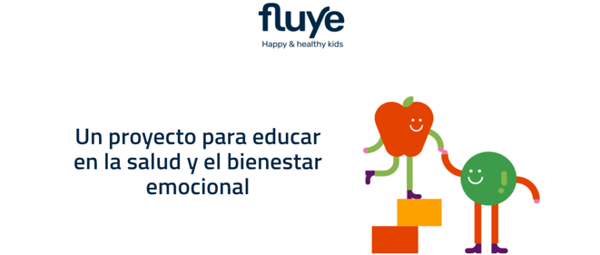

 | El material de aula de 5.º de Primaria del proyecto Fluye consiste en el pack de pulseras, por defecto el pack contiene 5 u. debemos de solicitar solo las necesarias. Para ello el pedido será remitido a Susana, susana@edelvives.es, e indicaremos las pulseras que se necesitan. Para 5º de primaria se entregará una báscula por aula que también se ha de pedir.
 | 1º y 2º EP. Plataforma GIGANTES | https://mundogigante.proyectofluye.com
 | 3º y 4º EP. Plataforma ISIS | https://isis.proyectofluye.com
 | 5º Fluye CIA | https://cia.proyectofluye.com/login
 | 6º EP. Plataforma EMOCIONES | https://emociones.proyectofluye.com
 | En cuanto al dron y la botella, no es material de aula, son productos de compra que están disponible en la tienda online de Edelvives
 | Clicando en este enlace podrás encontrar todo lo relacionado con este proyecto:

 | https://www.edelvives.com/es/proyectos-educativos/p/fluye

